Лист1
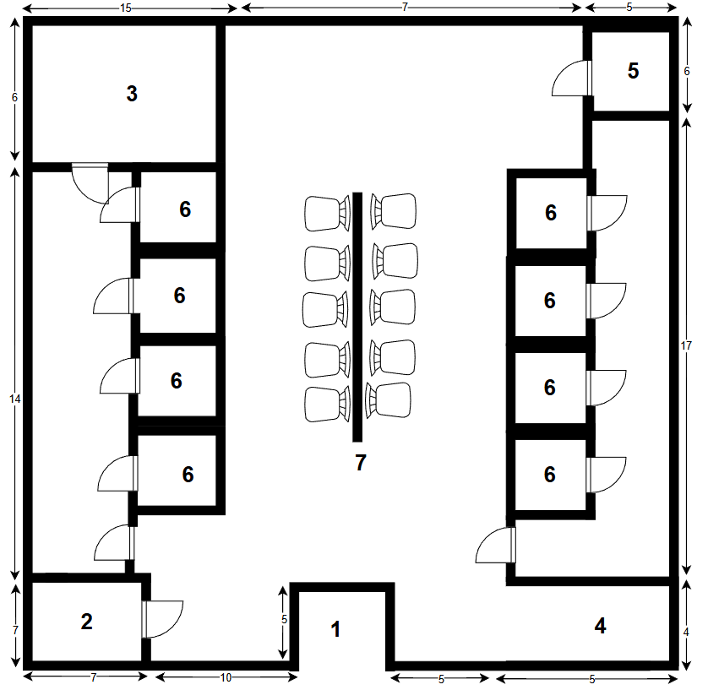
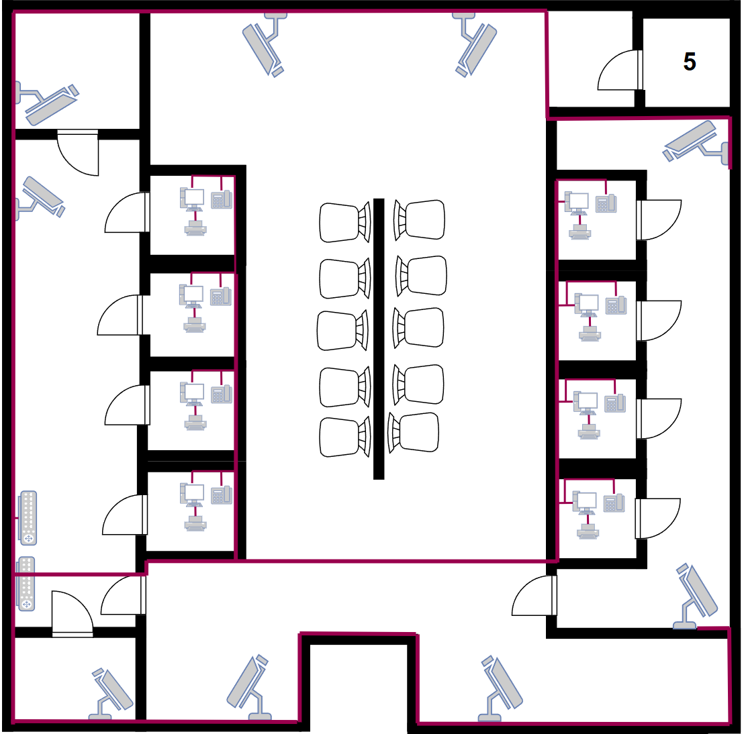

К(5.1) | 53 |  | ПК1L | 35 | ПК1R | 50
К(5.2) | 42 |  | ПК2L | 31 | ПК2R | 46
К(5.3) | 39 |  | ПК3L | 29 | ПК3R | 44
К(3.1) | 20 |  | ПК4L | 25 | ПК4R | 40
К(3.2) | 17 |  | СУММ | 120 | СУММ | 180
К(2) | 16 |  | Т1L | 35 | Т1R | 50
К(6) | 53 |  | Т2L | 31 | Т2R | 46
К(6.1) | 39 |  | Т3L | 29 | Т3R | 44
К(6.2) | 16 |  | Т4L | 25 | Т4R | 40
СУММ | 297 |  | СУММ | 120 | СУММ | 180

СУММА |  | 897
ОБЩАЯ СУММА |  | 986.00

Лист2
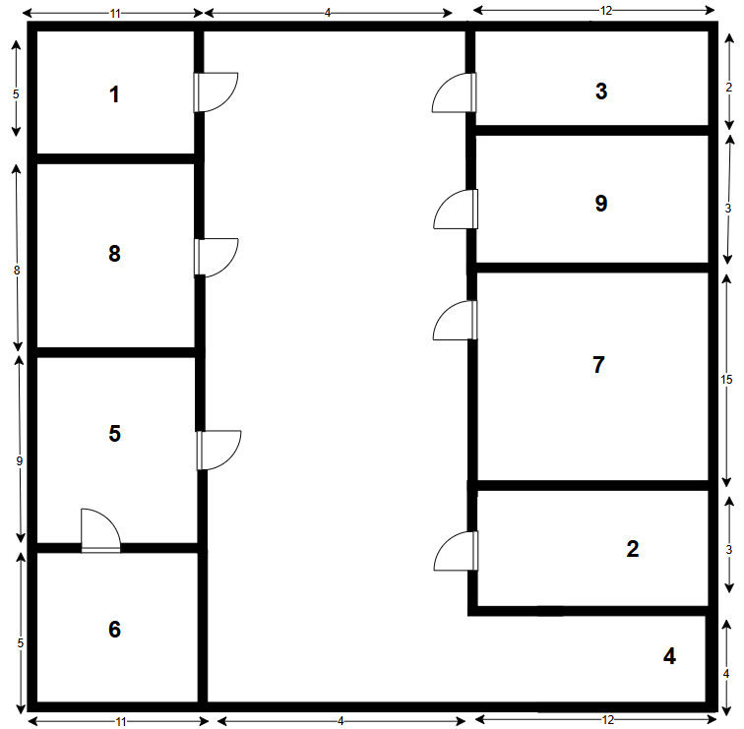
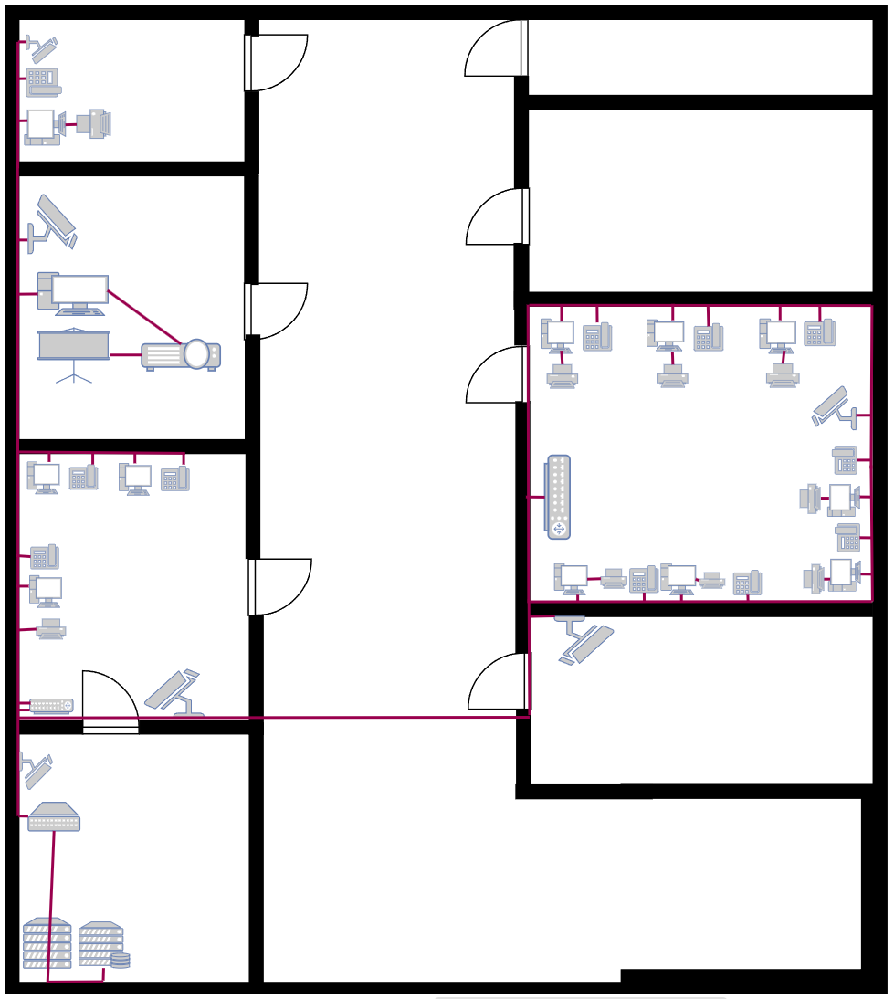
К1 | 27
К8 | 22
Т1 | 27
КП1 | 27
ПК8 | 22
Т5 | 20
ПК5.1 | 20
ПК5.2 | 17
ПК5.3 | 18
К5 | 25
пк7 | 27
пк7 | 25
пк7 | 22
пк7 | 20
пк7 | 18
пк7 | 16
пк7 | 14
т7 | 27
т7 | 25
т7 | 22
т7 | 20
т7 | 18
т7 | 16
т7 | 14
к2 | 13
Р7 | 23

